CVE206 YAPI MALZ.
 | TOROS ÜNİVERSİTESİ MÜHENDİSLİK FAKÜLTESİ
 | 2022-2023 EĞİTİM-ÖĞRETİM YILI DERS İZLENCE FORMU
Bölüm/Programı | İNŞAAT MÜHENDİSLİĞİ | Dersin Kodu |  | CVE206
 |  | Dersin Adı |  | YAPI MALZEMELERİ
 |  | Yarıyıl |  |  | Güz |  | Bahar
 |  | Dersin Türü |  |  | Zorunlu |  | Seçmeli
 |  | Dersin Anlatıldığı Dil |  |  | Türkçe |  | İngilizce
Sınıf | 2. Sınıf | Dersin Kredi Bilgileri |  | Teori |  | Uygulama | AKTS
 |  |  |  | 3 |  | 0 | 4
Dersin Sorumlusu | Unvanı, Adı-Soyadı |  | Öğr.Gör.Hüseyin SAÇ
 | İletişim Bilgileri |  | huseyin.sac@toros.edu.tr
Ders Hakkında Bilgi | Bu dersin amacı, inşaat mühendisliği uygulamalarında kullanılan farklı malzemelerin özelliklerini ve kullanım alanlarını öğrencilere tanıtmaktır.
HAFTALIK AYRINTILI DERS İÇERİĞİ
Hafta | Konular |  |  |  |  | Öğretim Yöntem ve Teknikleri
1. Hafta | Giriş, Yapı malzemelerinin önemi ve sınıflandırılması |  |  |  |  | Asenkron
2. Hafta | Alçı |  |  |  |  | Asenkron
3. Hafta | Kireç |  |  |  |  | Asenkron
4. Hafta | Yapı malzemesi olarak beton |  |  |  |  | Asenkron
5. Hafta | Çimentolar |  |  |  |  | Asenkron
6. Hafta | Agregalar , SU |  |  |  |  | Asenkron
Ödev( Başarı notuna etkisi %20 olacaktır.)
Ara Sınav (Açıklama)*
8. Hafta | Kimyasal Katkı Maddeleri |  |  |  |  | Asenkron
9. Hafta | Mineral Katkı Maddeleri |  |  |  |  | Asenkron
10. Hafta | Beton Karışım Dizaynı |  |  |  |  | Asenkron
11. Hafta | Betonun İşlenebilirliği |  |  |  |  | Asenkron
12. Hafta | Betonun Kürü |  |  |  |  | Asenkron
13. Hafta | Betonun Dayanımı |  |  |  |  | Asenkron
14. Hafta | Betonda Kalite Denetimi |  |  |  |  | Asenkron
Yüz yüze yazılı sınav ( Başarı notuna etkisi %80 olacaktır.)
Final (açıklama)**
Yüz yüze yazılı sınav ( Başarı notuna etkisi %80 olacaktır.)
Bütünleme (açıklama)
Dersin verilmesinde kullanılacak öğretim yöntem ve teknikleri detaylı bir şekilde açıklayınız.
Senkron (eş Zamanlı)
Ansekron (Eş zamanlı olmayan)
Karma Eğitim (yüzyüce + sekron)
Yüzyüze
Diğer
Dersin etkin ve verimli bir şekilde yürütülmesi için diğer açıklamalar
Derse Devam*** | Devam zorunluluğu %70
Dersin Kaynakları | Yapı Malzemesi I, Doç.Dr.Osman ŞİMŞEK; Yapı Malzemeleri ve Beton Prof. Dr. İlker Bekir Topçu
 | Beton T.Y. Erdoğan ODTÜ, Ankara, 2003.
Yardımcı Kaynaklar

Ders Danışmanlığı | Danışmanlık yönetimii (Senkron, yüzyüze ve diğer)
 | Danışmanlık Konuları |  |  |  |  | Tarih | Saat

 |  |  |  |  |  |  |  | Lütfen Seçim Yapınız! | Lütfen Seçim Yapınız!
 |  |  |  |  |  |  |  | Proje | 1. Sınıf
 |  |  |  |  |  |  |  | Ödev | 2. Sınıf
 |  |  |  |  |  |  |  | Test | 3. Sınıf
 |  |  |  |  |  |  |  | Test + Açık Uçlu Sorular | 4. Sınıf
 |  |  |  |  |  |  |  | Uygulama | Ders Aşaması
 |  |  |  |  |  |  |  | Yazılı Sınav | Tez Aşaması

İNŞ214 HİDROLOJİ
Online yazılı sınav ( Başarı notuna etkisi %20 olacaktır.)

Yüz yüze yazılı sınav ( Başarı notuna etkisi %80 olacaktır.)
Yüz yüze yazılı sınav ( Başarı notuna etkisi %80 olacaktır.)

İNŞ212 MUKAVEMET II
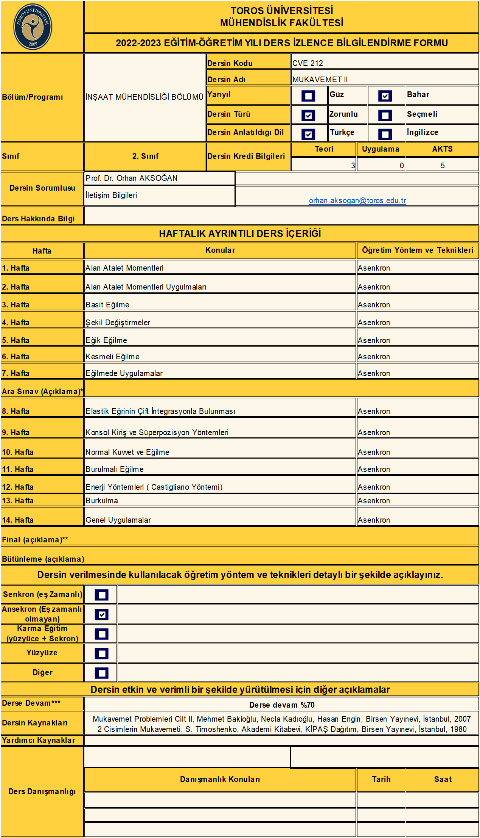

Online yazılı sınav ( Başarı notuna etkisi %20 olacaktır.)

Yüz yüze yazılı sınav ( Başarı notuna etkisi %80 olacaktır.)

Yüz yüze yazılı sınav ( Başarı notuna etkisi %80 olacaktır.)

İNŞ218 ZEMİN MEK. I
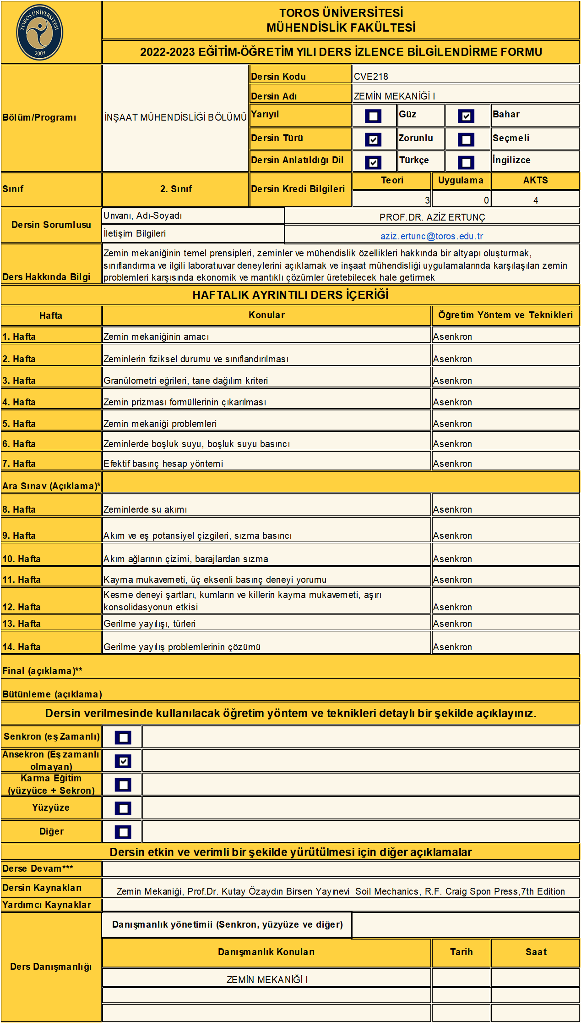

Online yazılı sınav ( Başarı notuna etkisi %20 olacaktır.)

Yüz yüze yazılı sınav ( Başarı notuna etkisi %80 olacaktır.)

Yüz yüze yazılı sınav ( Başarı notuna etkisi %80 olacaktır.)

İNŞ210 TOPOĞRAFYA
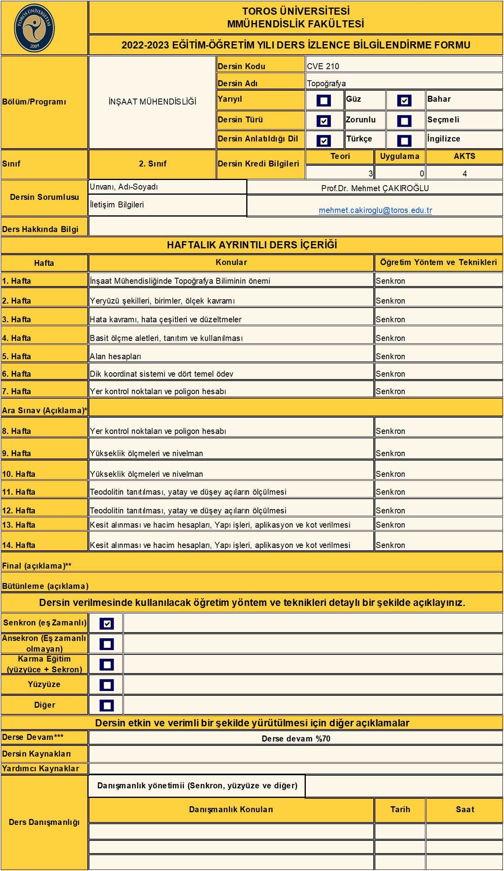

Online yazılı sınav ( Başarı notuna etkisi %20 olacaktır.)

Yüz yüze yazılı sınav ( Başarı notuna etkisi %80 olacaktır.)

Yüz yüze yazılı sınav ( Başarı notuna etkisi %80 olacaktır.)

